상품제안서
파워젤 대형 쿨매트 | 상품코드: S28663

 |  |  |  |  |  |  | 02-713-8555 | www.synergygift.co.kr
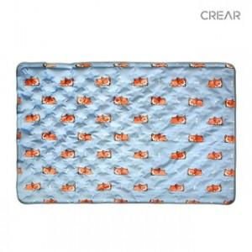

【상세/제작정보】

【인쇄/포장옵션】 | 풀칼라 / OPP(비닐)

【공급단가】 | 수량 | 100~ | 300~ | 500~ | 1,000~ | 3,000~
*VAT별도 | 단가 | 31,200원 | 29,520원 | 28,080원 | 27,360원 | 26,880원

【상품 URL】 | https://www.synergygift.co.kr:443/src/goods_detail.php?gdno=28663

